Sheet3
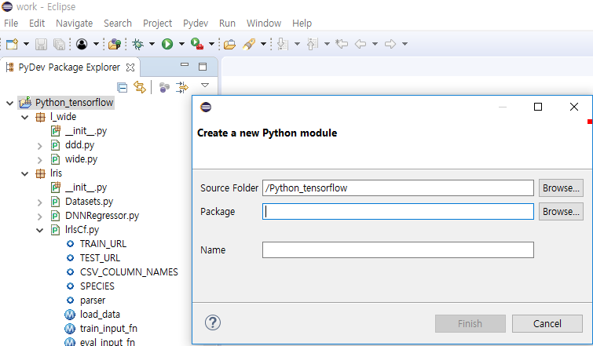
텐서 및 강좌
https://www.youtube.com/playlist?list=PLlMkM4tgfjnLSOjrEJN31gZATbcj_MpUm

https://tensorflowkorea.gitbooks.io/tensorflow-kr/content/g3doc/get_started/os_setup.html

설치

Anaconda 설치
http://bob3rdnewbie.tistory.com/310

이클립스 및 자바 설치
자바
http://www.oracle.com/technetwork/java/javase/downloads/jdk8-downloads-2133151.html
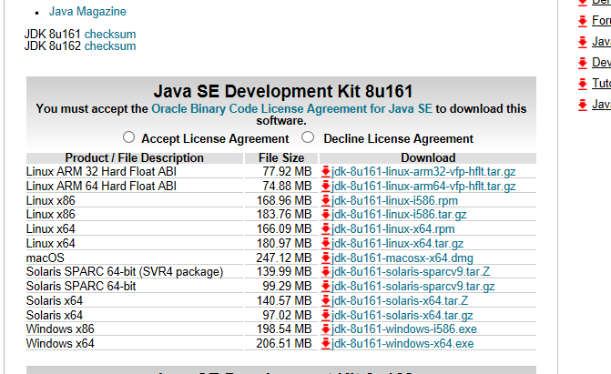

이클립스 설치
http://www.eclipse.org/downloads/

Help > Eclipse Marke~ 선택 |  | -> | 조회 및 Installed
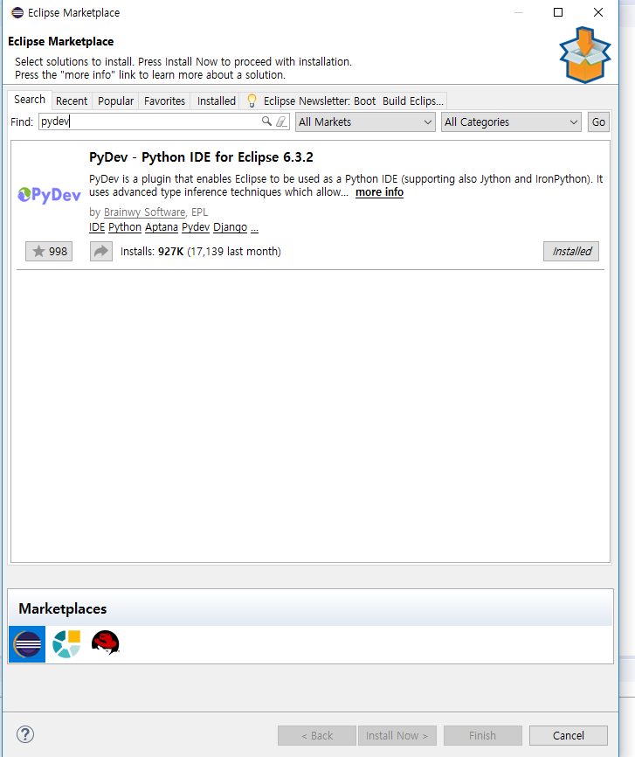

Window->Preferences 선택 |  |  | Quick ~ 선택
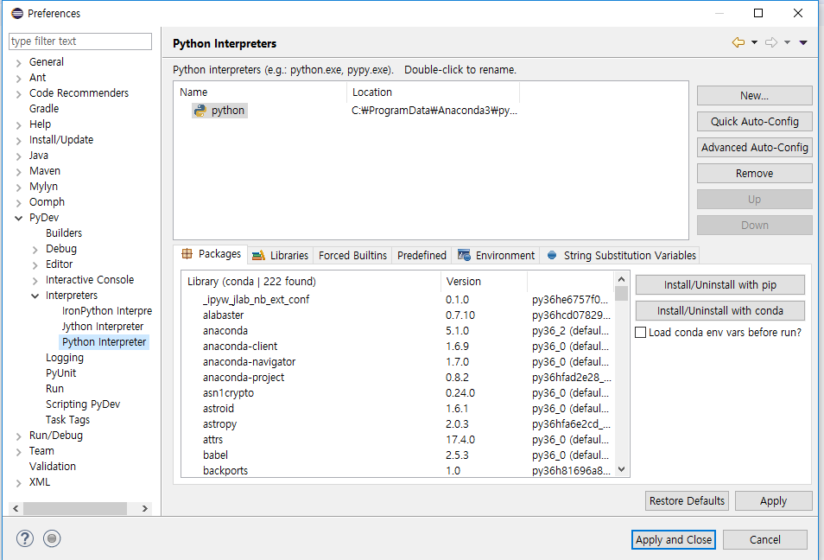

Ctrl + N | 하시고
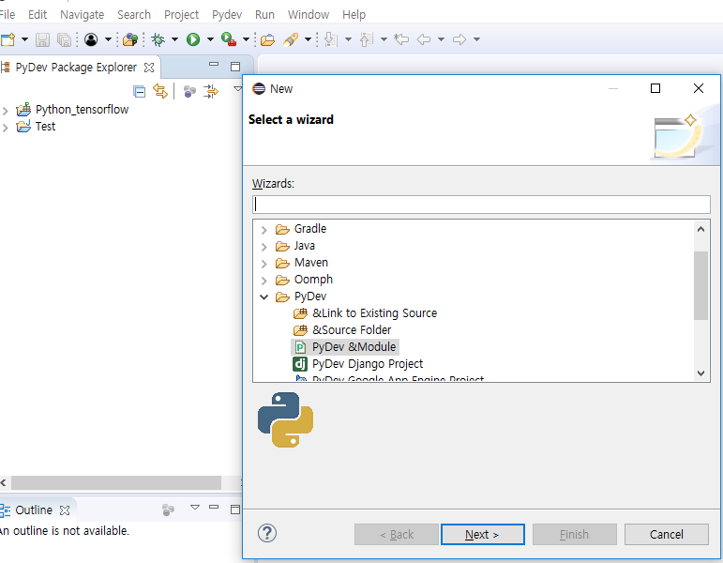

패키지 및 python 파일 생성

git
 | clone a git ………

1

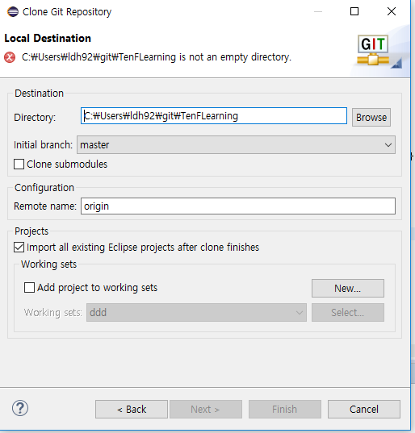
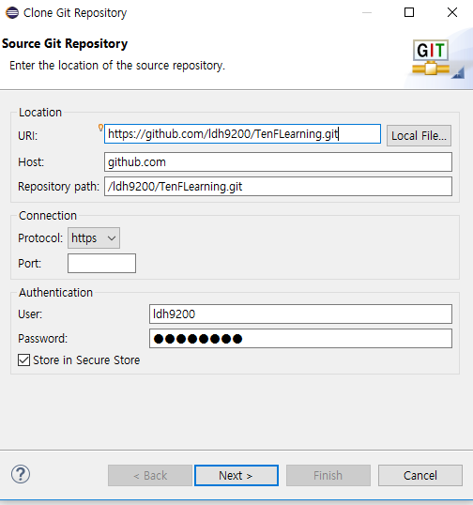
2

 |  | next | next | 이클립스 프로젝트로 복사됨.

